RAYTRAC General Block Diagram
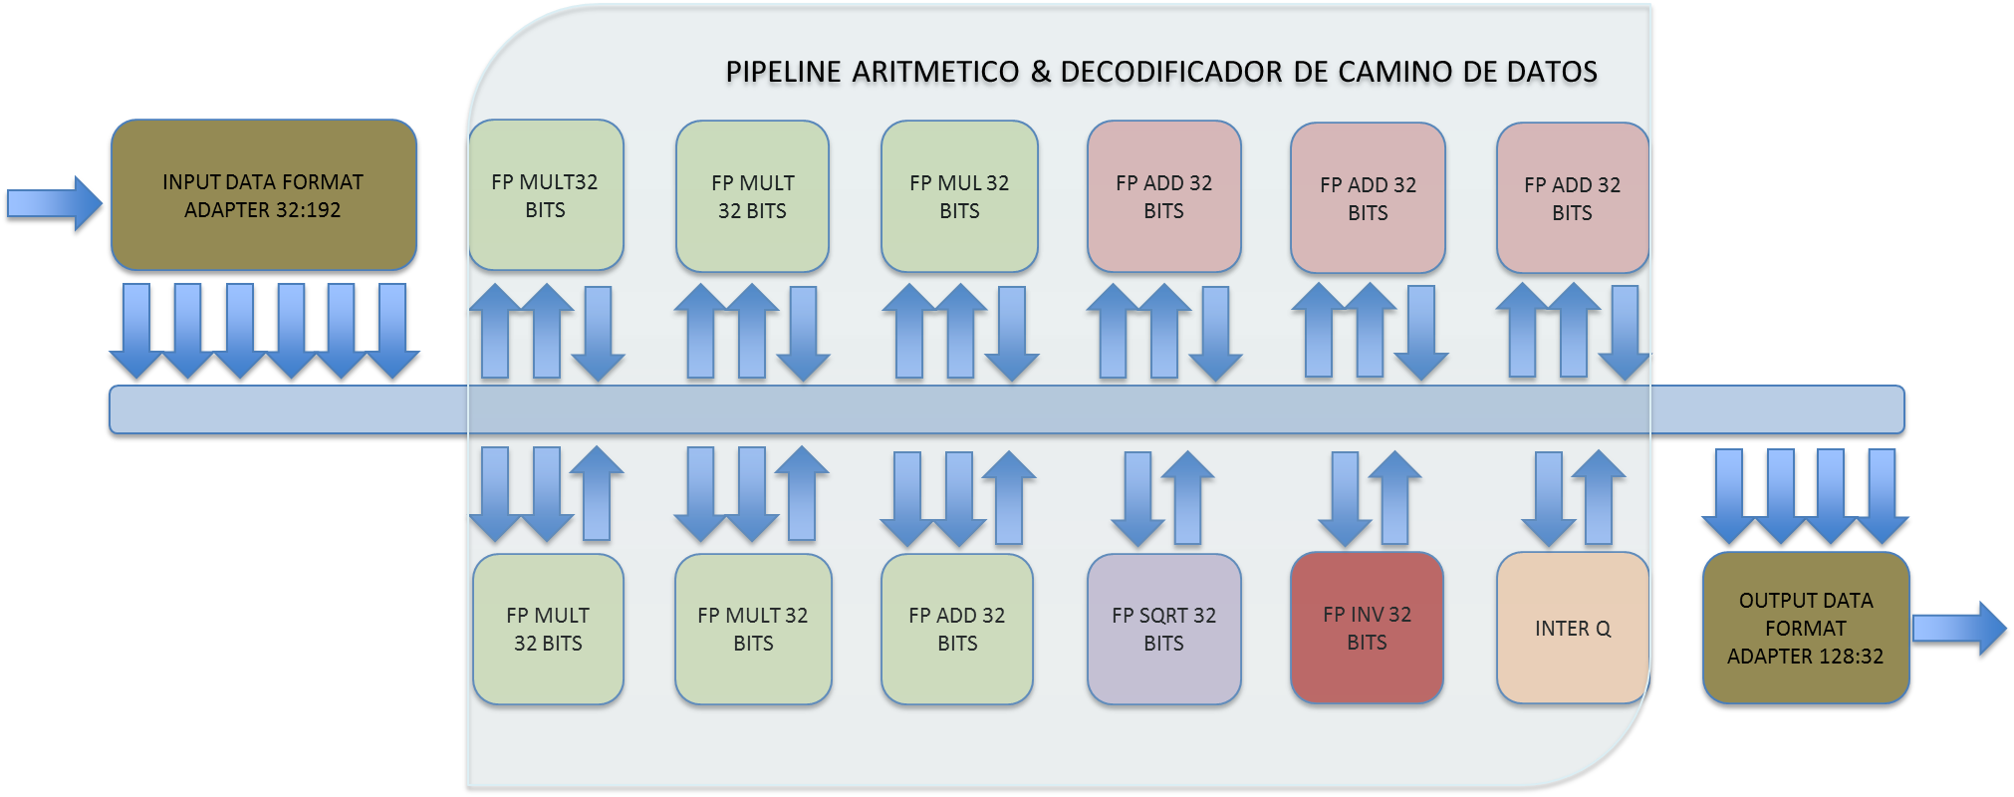

AFFs
VX
VY
VZ
SC

COLA DE RESULTADOS 4x32 BITS DE ANCHO
COLA DE SALIDA 32 BITS DE ANCHO
databus [31..0]
write
rdack

empty
busaccess

vy
vx
sc
vz

AFFe
AX
AY
AZ
BX
BY
BZ

data [31..0]
readdatavalid

ax

bz
ay

az
by

bx

MemBlock DataLoadChain
GO
COMB
LOAD

lp4,lp5

lp2,lp3

lp0,lp1
ENA_BZ
ENA_BY
ENA_BX

ENA_AZ
ENA_AY
ENA_AX

RayTracDBlks
memblock.vhd
arithblock.vhd
sqrt32.vhd
invr32.vhd
memblock.vhd

fadd32.vhd.vhd
fmul32.vhd

memblock.vhd
arithblock.vhd
sqrt32.vhd
invr32.vhd
memblock.vhd
fadd32.vhd.vhd
fmul32.vhd
sm.vhd

sm.vhd

MemBlkBlk
AZ
BZ
CZ
DZ
AY
BY
CY
DY
AX
BX
CX
DX
ADD DECODER / ENABLE SELECTOR
ADD AVALON
DATA AVALON

0 [31..0]
1 [31..0]
2 [31..0]
3 [31..0]
4 [31..0]
5 [31..0]
.
.
.
MEMORY
BLOCK
.
.
.
.
.
.
509 [31..0]
510 [31..0]
511 [31..0]
WRITE INTERFACE
data[31..0]
add[8..0]
clk
ena
READ
INTERFACE
q[31..0]
add[8..0]
clk
ena

AZ
BZ
CZ
DZ
AY
BY
CY
DY
AX
BX
CX
DX
Datapath Control

AZ
BZ
CZ
DZ
AY
BY
CY
DY
AX
BX
CX
DX
CompSel
BlockSel
INTERNAL RAYTRAC DATA

FloatingPointVsFixed
b0
b1
b2
b3
b4
b5
b6
b7
b0
b1
b2
b3
b4
b5
b6
b7
b8
b9
b10
b11
b12
b13
b14
b15
b0
b1
b2
b3
b4
b5
b6
b7

b8
b9
b10
b11
b12
b13
b14
b15
b0
b1
b2
b3
b4
b5
b6
b7
b17
b18
b19
b20
b21
b22
b16
b29
b23
b24
b25
b26
b27
b28
b30
b31
b8
b9
b10
b11
b12
b13
b14
b15
b0
b1
b2
b3
b4
b5
b6
b7
b17
b18
b19
b20
b21
b22
b16
b29
b23
b24
b25
b26
b27
b28
b30
b31
b8
b9
b10
b11
b12
b13
b14
b15
b0
b1
b2
b3
b4
b5
b6
b7
b17
b18
b19
b20
b21
b22
b16
b29
b23
b24
b25
b26
b27
b28
b30
b31

Fadd32
s1 = dcp xor s1

delta = e0 - e1

delta < 0
deltaOneHot = onehot(delta)
swap(e0,e1), swap(s0,s1), swap(f0,f1)

shift(f1,delta) & signMantissa(s0,f0)

signMantissa(s1,f1)

(sr,fr) = (s0,f0)+(s1,f1)

(sr,fr) = unsignMantissa(sr,fr)

delta = msb(fr)

shift(fr,delta)

er = e0 + delta

delta = oneHot(delta)

shiftMantissa(fr,delta)

Fmul32
er = e0 + e1

sr = s0 xor s1

fr = f0 * f1

delta = msb(fr)

shift(fr,delta)

er = e0 + delta

SQ&INV
er = e0 >> 1
er = -er

er impar?
fr = memsqrimpar(fr[22..13])

fr = memsqrimpar(fr[22..14])
fr = memsqrpar(fr[22..14])

